案例
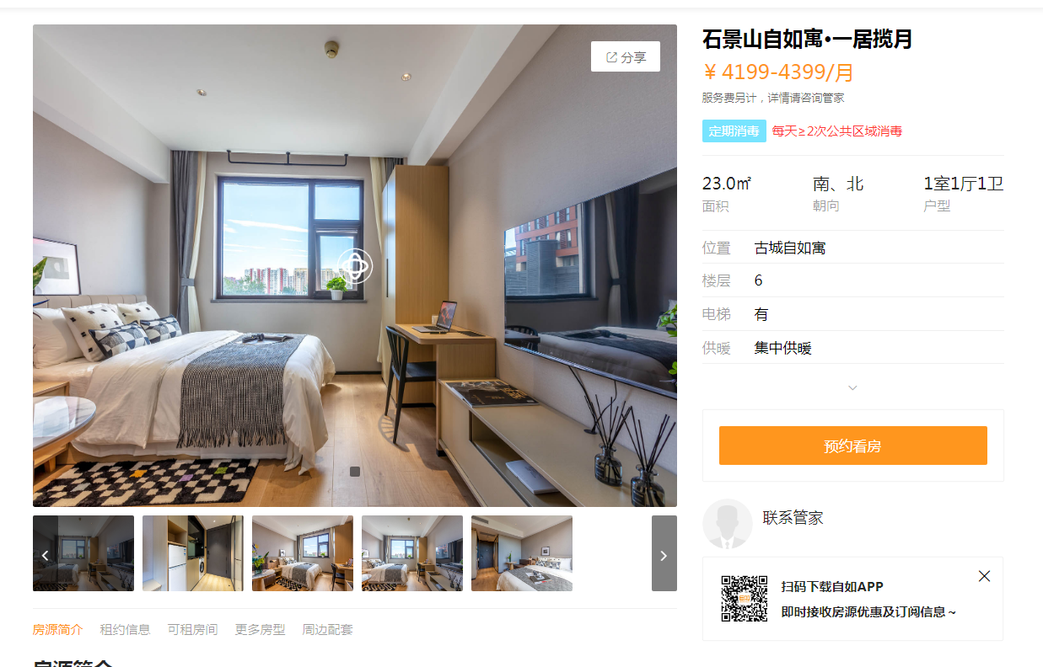
古城自如寓 | 面积 | 租金 | 层高 | 朝向 | 设施设备
 | 35.38 | 4199 |  | 北 | 商水商电，全 | 118.68

北京天峰方隅公寓 | 面积 | 租金 | 层高 | 朝向 | 设施设备
 | 37 | 4153 |  | 北 | 民水民电，全 | 112.24

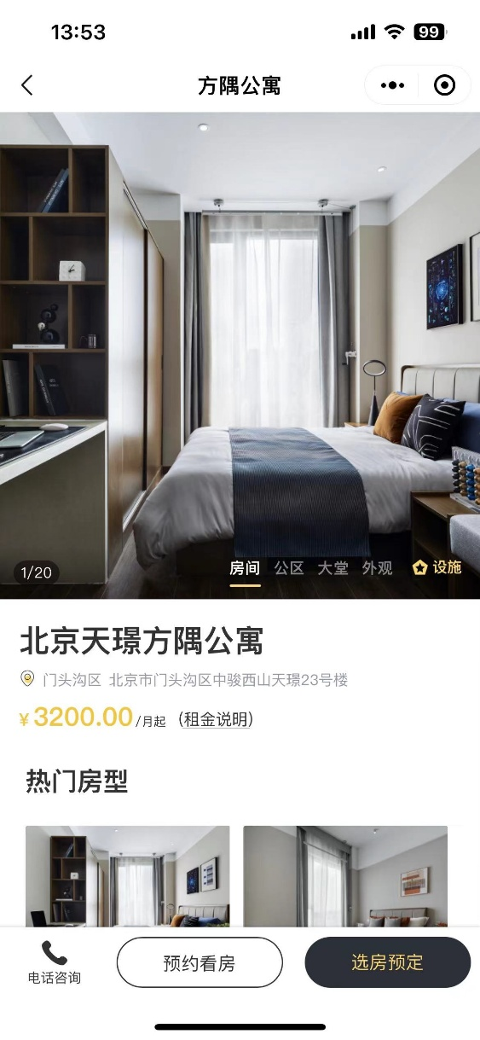

北京天璟方隅公寓 | 面积 | 租金 | 层高 | 朝向 | 设施设备
 | 35 | 3200 |  | 北 | 商水商电，全 | 91.43

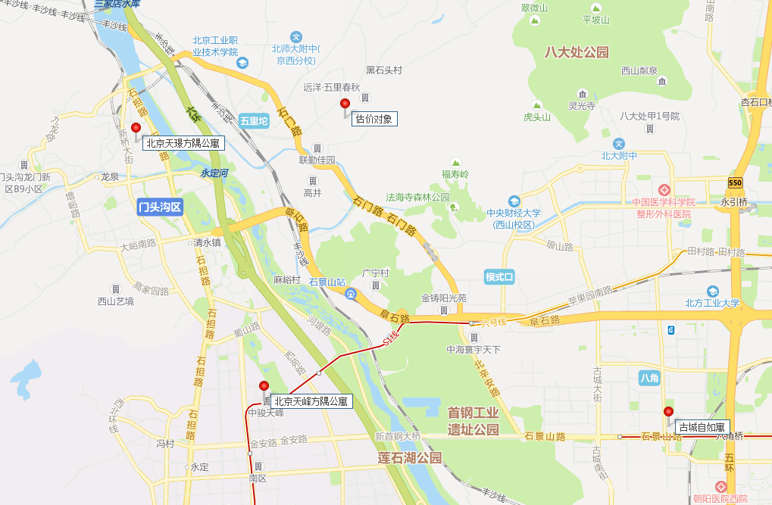

房源表
序号 | 项目名称 | 楼号 | 单元号 | 房号 | 建筑面积(㎡) | 楼层 | 户型 | 居室 | 朝向 | 是否含家具家电 | 数量
1 | 翡翠山晓 | 7 | 1 | 101 | 42 | 1 | A | 开间 | 南 | 否 | 1
2 | 翡翠山晓 | 7 | 1 | 102 | 43 | 1 | A | 开间 | 北 | 否 | 1
3 | 翡翠山晓 | 7 | 1 | 103 | 45 | 1 | A | 开间 | 南 | 否 | 1
4 | 翡翠山晓 | 7 | 1 | 105 | 42 | 1 | A | 开间 | 南 | 否 | 1
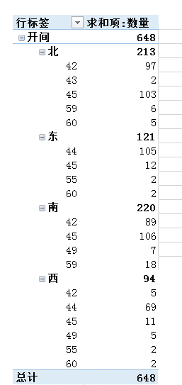
5 | 翡翠山晓 | 7 | 1 | 106 | 42 | 1 | A | 开间 | 北 | 否 | 1 | 行标签 | 求和项:数量
6 | 翡翠山晓 | 7 | 1 | 107 | 42 | 1 | A | 开间 | 南 | 否 | 1 | 开间 | 648
7 | 翡翠山晓 | 7 | 1 | 108 | 45 | 1 | A | 开间 | 北 | 否 | 1 | 北 | 213
8 | 翡翠山晓 | 7 | 1 | 109 | 59 | 1 | A | 开间 | 南 | 否 | 1 | 42 | 97
9 | 翡翠山晓 | 7 | 1 | 110 | 59 | 1 | A | 开间 | 北 | 否 | 1 | 7 | 97
10 | 翡翠山晓 | 7 | 1 | 111 | 45 | 1 | A | 开间 | 南 | 否 | 1 | 43 | 2
11 | 翡翠山晓 | 7 | 1 | 112 | 45 | 1 | A | 开间 | 北 | 否 | 1 | 7 | 2
12 | 翡翠山晓 | 7 | 1 | 113 | 42 | 1 | A | 开间 | 南 | 否 | 1 | 45 | 103
13 | 翡翠山晓 | 7 | 1 | 115 | 45 | 1 | A | 开间 | 南 | 否 | 1 | 7 | 103
14 | 翡翠山晓 | 7 | 1 | 116 | 45 | 1 | A | 开间 | 北 | 否 | 1 | 59 | 6
15 | 翡翠山晓 | 7 | 1 | 117 | 42 | 1 | A | 开间 | 南 | 否 | 1 | 7 | 6
16 | 翡翠山晓 | 7 | 1 | 118 | 42 | 1 | A | 开间 | 北 | 否 | 1 | 60 | 5
17 | 翡翠山晓 | 7 | 1 | 119 | 45 | 1 | A | 开间 | 南 | 否 | 1 | 7 | 5
18 | 翡翠山晓 | 7 | 1 | 120 | 45 | 1 | A | 开间 | 北 | 否 | 1 | 东 | 121
19 | 翡翠山晓 | 7 | 1 | 121 | 42 | 1 | A | 开间 | 南 | 否 | 1 | 44 | 105
20 | 翡翠山晓 | 7 | 1 | 122 | 42 | 1 | A | 开间 | 北 | 否 | 1 | 7 | 1
21 | 翡翠山晓 | 7 | 1 | 123 | 45 | 1 | A | 开间 | 南 | 否 | 1 | 8 | 104
22 | 翡翠山晓 | 7 | 1 | 125 | 42 | 1 | A | 开间 | 南 | 否 | 1 | 45 | 12
23 | 翡翠山晓 | 7 | 1 | 126 | 45 | 1 | A | 开间 | 北 | 否 | 1 | 7 | 10
24 | 翡翠山晓 | 7 | 1 | 127 | 45 | 1 | A | 开间 | 南 | 否 | 1 | 8 | 2
25 | 翡翠山晓 | 7 | 1 | 128 | 42 | 1 | A | 开间 | 北 | 否 | 1 | 55 | 2
26 | 翡翠山晓 | 7 | 1 | 129 | 42 | 1 | A | 开间 | 南 | 否 | 1 | 8 | 2
27 | 翡翠山晓 | 7 | 1 | 130 | 45 | 1 | A | 开间 | 北 | 否 | 1 | 60 | 2
28 | 翡翠山晓 | 7 | 1 | 131 | 45 | 1 | A | 开间 | 南 | 否 | 1 | 8 | 2
29 | 翡翠山晓 | 7 | 1 | 132 | 42 | 1 | A | 开间 | 北 | 否 | 1 | 南 | 220
30 | 翡翠山晓 | 7 | 1 | 133 | 45 | 1 | A | 开间 | 南 | 否 | 1 | 42 | 89
31 | 翡翠山晓 | 7 | 1 | 135 | 59 | 1 | A | 开间 | 南 | 否 | 1 | 7 | 89
32 | 翡翠山晓 | 7 | 1 | 136 | 45 | 1 | A | 开间 | 北 | 否 | 1 | 45 | 106
33 | 翡翠山晓 | 7 | 1 | 137 | 59 | 1 | B | 开间 | 南 | 否 | 1 | 7 | 106
34 | 翡翠山晓 | 7 | 1 | 138 | 42 | 1 | A | 开间 | 北 | 否 | 1 | 49 | 7
35 | 翡翠山晓 | 7 | 1 | 139 | 45 | 1 | A | 开间 | 南 | 否 | 1 | 7 | 7
36 | 翡翠山晓 | 7 | 1 | 150 | 45 | 1 | A | 开间 | 北 | 否 | 1 | 59 | 18
37 | 翡翠山晓 | 7 | 1 | 151 | 45 | 1 | A | 开间 | 南 | 否 | 1 | 7 | 18
38 | 翡翠山晓 | 7 | 1 | 152 | 42 | 1 | A | 开间 | 北 | 否 | 1 | 西 | 94
39 | 翡翠山晓 | 7 | 1 | 153 | 42 | 1 | A | 开间 | 南 | 否 | 1 | 42 | 5
40 | 翡翠山晓 | 7 | 1 | 155 | 45 | 1 | A | 开间 | 南 | 否 | 1 | 7 | 5
41 | 翡翠山晓 | 7 | 1 | 156 | 43 | 1 | A | 开间 | 北 | 否 | 1 | 44 | 69
42 | 翡翠山晓 | 7 | 1 | 157 | 49 | 1 | B | 开间 | 南 | 否 | 1 | 8 | 69
43 | 翡翠山晓 | 7 | 1 | 158 | 44 | 1 | A | 开间 | 东 | 否 | 1 | 45 | 11
44 | 翡翠山晓 | 7 | 1 | 159 | 49 | 1 | A | 开间 | 南 | 否 | 1 | 7 | 11
45 | 翡翠山晓 | 7 | 1 | 161 | 45 | 1 | A | 开间 | 西 | 否 | 1 | 49 | 5
46 | 翡翠山晓 | 7 | 1 | 201 | 42 | 2 | A | 开间 | 南 | 否 | 1 | 7 | 5
47 | 翡翠山晓 | 7 | 1 | 202 | 45 | 2 | A | 开间 | 北 | 否 | 1 | 55 | 2
48 | 翡翠山晓 | 7 | 1 | 203 | 45 | 2 | A | 开间 | 南 | 否 | 1 | 8 | 2
49 | 翡翠山晓 | 7 | 1 | 205 | 42 | 2 | A | 开间 | 南 | 否 | 1 | 60 | 2
50 | 翡翠山晓 | 7 | 1 | 206 | 42 | 2 | A | 开间 | 北 | 否 | 1 | 8 | 2
51 | 翡翠山晓 | 7 | 1 | 207 | 45 | 2 | A | 开间 | 南 | 否 | 1 | 总计 | 648
52 | 翡翠山晓 | 7 | 1 | 208 | 45 | 2 | A | 开间 | 北 | 否 | 1
53 | 翡翠山晓 | 7 | 1 | 209 | 59 | 2 | A | 开间 | 南 | 否 | 1
54 | 翡翠山晓 | 7 | 1 | 210 | 59 | 2 | A | 开间 | 北 | 否 | 1
55 | 翡翠山晓 | 7 | 1 | 211 | 45 | 2 | A | 开间 | 南 | 否 | 1
56 | 翡翠山晓 | 7 | 1 | 212 | 45 | 2 | A | 开间 | 北 | 否 | 1
57 | 翡翠山晓 | 7 | 1 | 213 | 42 | 2 | A | 开间 | 南 | 否 | 1
58 | 翡翠山晓 | 7 | 1 | 215 | 45 | 2 | A | 开间 | 南 | 否 | 1
59 | 翡翠山晓 | 7 | 1 | 216 | 42 | 2 | A | 开间 | 北 | 否 | 1
60 | 翡翠山晓 | 7 | 1 | 217 | 42 | 2 | A | 开间 | 南 | 否 | 1
61 | 翡翠山晓 | 7 | 1 | 218 | 45 | 2 | A | 开间 | 北 | 否 | 1
62 | 翡翠山晓 | 7 | 1 | 219 | 42 | 2 | A | 开间 | 南 | 否 | 1
63 | 翡翠山晓 | 7 | 1 | 220 | 42 | 2 | A | 开间 | 北 | 否 | 1
64 | 翡翠山晓 | 7 | 1 | 221 | 42 | 2 | A | 开间 | 南 | 否 | 1
65 | 翡翠山晓 | 7 | 1 | 222 | 45 | 2 | A | 开间 | 北 | 否 | 1
66 | 翡翠山晓 | 7 | 1 | 223 | 45 | 2 | A | 开间 | 南 | 否 | 1
67 | 翡翠山晓 | 7 | 1 | 225 | 42 | 2 | A | 开间 | 南 | 否 | 1
68 | 翡翠山晓 | 7 | 1 | 226 | 42 | 2 | A | 开间 | 北 | 否 | 1
69 | 翡翠山晓 | 7 | 1 | 227 | 45 | 2 | A | 开间 | 南 | 否 | 1
70 | 翡翠山晓 | 7 | 1 | 228 | 45 | 2 | A | 开间 | 北 | 否 | 1
71 | 翡翠山晓 | 7 | 1 | 229 | 42 | 2 | A | 开间 | 南 | 否 | 1
72 | 翡翠山晓 | 7 | 1 | 230 | 42 | 2 | A | 开间 | 北 | 否 | 1
73 | 翡翠山晓 | 7 | 1 | 231 | 45 | 2 | A | 开间 | 南 | 否 | 1
74 | 翡翠山晓 | 7 | 1 | 232 | 45 | 2 | A | 开间 | 北 | 否 | 1
75 | 翡翠山晓 | 7 | 1 | 233 | 45 | 2 | A | 开间 | 南 | 否 | 1
76 | 翡翠山晓 | 7 | 1 | 235 | 59 | 2 | B | 开间 | 南 | 否 | 1
77 | 翡翠山晓 | 7 | 1 | 236 | 42 | 2 | A | 开间 | 北 | 否 | 1
78 | 翡翠山晓 | 7 | 1 | 237 | 59 | 2 | A | 开间 | 南 | 否 | 1
79 | 翡翠山晓 | 7 | 1 | 238 | 45 | 2 | A | 开间 | 北 | 否 | 1
80 | 翡翠山晓 | 7 | 1 | 239 | 45 | 2 | A | 开间 | 南 | 否 | 1
81 | 翡翠山晓 | 7 | 1 | 250 | 42 | 2 | A | 开间 | 北 | 否 | 1
82 | 翡翠山晓 | 7 | 1 | 251 | 45 | 2 | A | 开间 | 南 | 否 | 1
83 | 翡翠山晓 | 7 | 1 | 252 | 42 | 2 | A | 开间 | 北 | 否 | 1
84 | 翡翠山晓 | 7 | 1 | 253 | 42 | 2 | A | 开间 | 南 | 否 | 1
85 | 翡翠山晓 | 7 | 1 | 255 | 45 | 2 | A | 开间 | 南 | 否 | 1
86 | 翡翠山晓 | 7 | 1 | 256 | 42 | 2 | A | 开间 | 北 | 否 | 1
87 | 翡翠山晓 | 7 | 1 | 257 | 49 | 2 | B | 开间 | 南 | 否 | 1
88 | 翡翠山晓 | 7 | 1 | 258 | 45 | 2 | A | 开间 | 北 | 否 | 1
89 | 翡翠山晓 | 7 | 1 | 259 | 49 | 2 | A | 开间 | 西 | 否 | 1
90 | 翡翠山晓 | 7 | 1 | 260 | 45 | 2 | A | 开间 | 东 | 否 | 1
91 | 翡翠山晓 | 7 | 1 | 261 | 45 | 2 | A | 开间 | 西 | 否 | 1
92 | 翡翠山晓 | 7 | 1 | 262 | 45 | 2 | A | 开间 | 东 | 否 | 1
93 | 翡翠山晓 | 7 | 1 | 263 | 45 | 2 | A | 开间 | 西 | 否 | 1
94 | 翡翠山晓 | 7 | 1 | 265 | 42 | 2 | A | 开间 | 西 | 否 | 1
95 | 翡翠山晓 | 7 | 1 | 266 | 45 | 2 | A | 开间 | 南 | 否 | 1
96 | 翡翠山晓 | 7 | 1 | 267 | 45 | 2 | A | 开间 | 北 | 否 | 1
97 | 翡翠山晓 | 7 | 1 | 268 | 42 | 2 | A | 开间 | 南 | 否 | 1
98 | 翡翠山晓 | 7 | 1 | 269 | 60 | 2 | A | 开间 | 北 | 否 | 1
99 | 翡翠山晓 | 7 | 1 | 270 | 45 | 2 | A | 开间 | 南 | 否 | 1
100 | 翡翠山晓 | 7 | 1 | 271 | 42 | 2 | A | 开间 | 北 | 否 | 1
101 | 翡翠山晓 | 7 | 1 | 272 | 42 | 2 | A | 开间 | 南 | 否 | 1
102 | 翡翠山晓 | 7 | 1 | 273 | 42 | 2 | A | 开间 | 北 | 否 | 1
103 | 翡翠山晓 | 7 | 1 | 275 | 45 | 2 | A | 开间 | 北 | 否 | 1
104 | 翡翠山晓 | 7 | 1 | 276 | 45 | 2 | A | 开间 | 南 | 否 | 1
105 | 翡翠山晓 | 7 | 1 | 277 | 42 | 2 | A | 开间 | 北 | 否 | 1
106 | 翡翠山晓 | 7 | 1 | 278 | 42 | 2 | A | 开间 | 南 | 否 | 1
107 | 翡翠山晓 | 7 | 1 | 279 | 45 | 2 | A | 开间 | 北 | 否 | 1
108 | 翡翠山晓 | 7 | 1 | 280 | 45 | 2 | A | 开间 | 南 | 否 | 1
109 | 翡翠山晓 | 7 | 1 | 281 | 42 | 2 | A | 开间 | 北 | 否 | 1
110 | 翡翠山晓 | 7 | 1 | 282 | 42 | 2 | A | 开间 | 南 | 否 | 1
111 | 翡翠山晓 | 7 | 1 | 283 | 45 | 2 | A | 开间 | 北 | 否 | 1
112 | 翡翠山晓 | 7 | 1 | 285 | 42 | 2 | A | 开间 | 北 | 否 | 1
113 | 翡翠山晓 | 7 | 1 | 286 | 45 | 2 | A | 开间 | 南 | 否 | 1
114 | 翡翠山晓 | 7 | 1 | 287 | 45 | 2 | A | 开间 | 北 | 否 | 1
115 | 翡翠山晓 | 7 | 1 | 288 | 42 | 2 | A | 开间 | 南 | 否 | 1
116 | 翡翠山晓 | 7 | 1 | 289 | 42 | 2 | A | 开间 | 北 | 否 | 1
117 | 翡翠山晓 | 7 | 1 | 290 | 45 | 2 | A | 开间 | 南 | 否 | 1
118 | 翡翠山晓 | 7 | 1 | 291 | 45 | 2 | A | 开间 | 北 | 否 | 1
119 | 翡翠山晓 | 7 | 1 | 292 | 42 | 2 | A | 开间 | 南 | 否 | 1
120 | 翡翠山晓 | 7 | 1 | 293 | 45 | 2 | A | 开间 | 北 | 否 | 1
121 | 翡翠山晓 | 7 | 1 | 295 | 42 | 2 | A | 开间 | 北 | 否 | 1
122 | 翡翠山晓 | 7 | 1 | 296 | 45 | 2 | A | 开间 | 南 | 否 | 1
123 | 翡翠山晓 | 7 | 1 | 297 | 42 | 2 | A | 开间 | 北 | 否 | 1
124 | 翡翠山晓 | 7 | 1 | 298 | 42 | 2 | A | 开间 | 南 | 否 | 1
125 | 翡翠山晓 | 7 | 1 | 299 | 45 | 2 | A | 开间 | 北 | 否 | 1
126 | 翡翠山晓 | 7 | 1 | 29A | 42 | 2 | A | 开间 | 北 | 否 | 1
127 | 翡翠山晓 | 7 | 1 | 29B | 45 | 2 | A | 开间 | 南 | 否 | 1
128 | 翡翠山晓 | 7 | 1 | 29C | 45 | 2 | A | 开间 | 北 | 否 | 1
129 | 翡翠山晓 | 7 | 1 | 29D | 45 | 2 | A | 开间 | 北 | 否 | 1
130 | 翡翠山晓 | 7 | 1 | 301 | 42 | 3 | A | 开间 | 南 | 否 | 1
131 | 翡翠山晓 | 7 | 1 | 302 | 45 | 3 | A | 开间 | 北 | 否 | 1
132 | 翡翠山晓 | 7 | 1 | 303 | 45 | 3 | A | 开间 | 南 | 否 | 1
133 | 翡翠山晓 | 7 | 1 | 305 | 42 | 3 | A | 开间 | 南 | 否 | 1
134 | 翡翠山晓 | 7 | 1 | 306 | 42 | 3 | A | 开间 | 北 | 否 | 1
135 | 翡翠山晓 | 7 | 1 | 307 | 45 | 3 | A | 开间 | 南 | 否 | 1
136 | 翡翠山晓 | 7 | 1 | 308 | 45 | 3 | A | 开间 | 北 | 否 | 1
137 | 翡翠山晓 | 7 | 1 | 309 | 59 | 3 | A | 开间 | 南 | 否 | 1
138 | 翡翠山晓 | 7 | 1 | 310 | 59 | 3 | A | 开间 | 北 | 否 | 1
139 | 翡翠山晓 | 7 | 1 | 311 | 45 | 3 | A | 开间 | 南 | 否 | 1
140 | 翡翠山晓 | 7 | 1 | 312 | 45 | 3 | A | 开间 | 北 | 否 | 1
141 | 翡翠山晓 | 7 | 1 | 313 | 42 | 3 | A | 开间 | 南 | 否 | 1
142 | 翡翠山晓 | 7 | 1 | 315 | 45 | 3 | A | 开间 | 南 | 否 | 1
143 | 翡翠山晓 | 7 | 1 | 316 | 42 | 3 | A | 开间 | 北 | 否 | 1
144 | 翡翠山晓 | 7 | 1 | 317 | 42 | 3 | A | 开间 | 南 | 否 | 1
145 | 翡翠山晓 | 7 | 1 | 318 | 45 | 3 | A | 开间 | 北 | 否 | 1
146 | 翡翠山晓 | 7 | 1 | 319 | 42 | 3 | A | 开间 | 南 | 否 | 1
147 | 翡翠山晓 | 7 | 1 | 320 | 42 | 3 | A | 开间 | 北 | 否 | 1
...

